Flux
 |  | Plan d'implantation | Références client : | Référence AKWEL | Désignation du projet : | N° de projet :
 |  |  | 9843920380 | P1025363A02 | Tauyau vapeur carburant | A19017
IMPLANTATION
Ligne 229

PV


Gabarit de contrôle
PM1

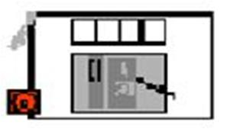
PM2
PV

PM3

Vaccum
TET
Dérouleur chauffant
Espace vide

COND
Tableau de marche

 |  | Alles Principale
Nombre d'operatrice : 4 OP
Cadense SAP: | 60p/h
 |  |  | Opérateur Mobile
Flux FE
Flux PSF |  |  | Opérateur fix
Flux PF
Flux OP
Flux manutentionnaire

